Summary
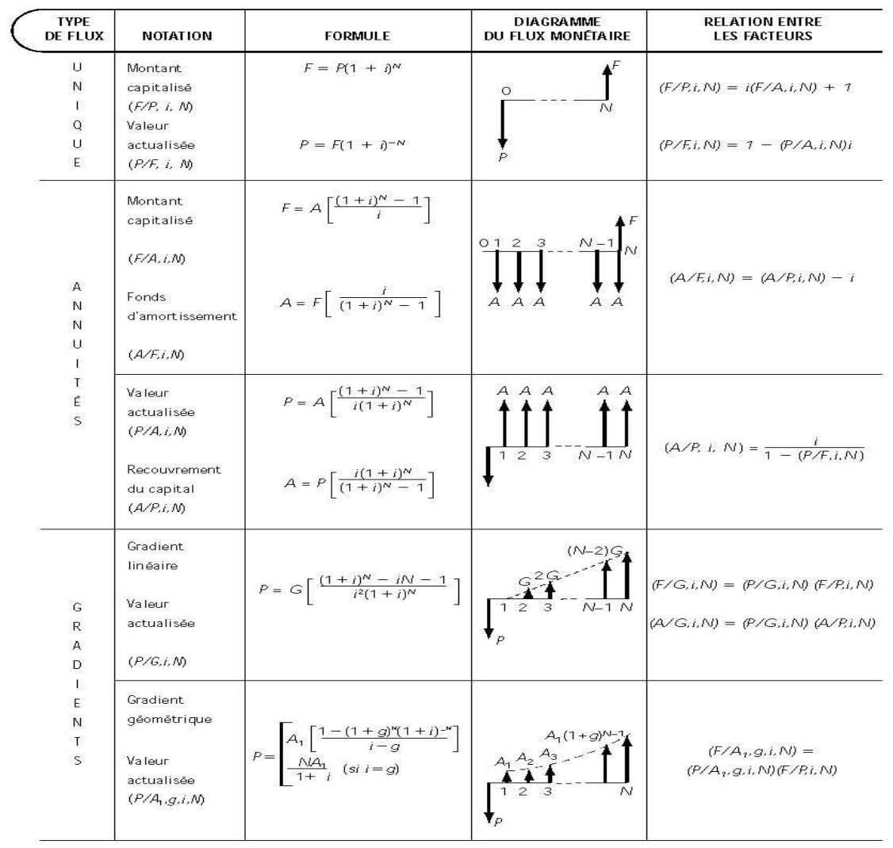
r | Taux d'intérêt nominal | C | Nombre de périodes de composition par période de versements
i | Taux d'intérêt effectif | K | Nombre de périodes de versement
N | Nombre de paiements | M | Nombre de périodes de composition
$$i={\left(1+\frac{r}{CK}\right)}^{C}−1$$
$$i_{\left[ \right]}=e^{\frac{r}{K}} −1$$
P | Capital Initial
F | Valeur future d'un montant
A | Annuité
G | Gradient

